ago
 |  | RENDICION CAJA CHICA
 |  | ESTADO
 |  |  |  |  |  | MES | AGOSTO
 | SALDO ANTERIOR |  |  | -25,850
 | DEPÓSITO RENDICION ANTERIOR |  |  | 78,570
 | MONTO ADICIONAL |  |  | -
 | MONTO A RENDIR |  |  | 52,720
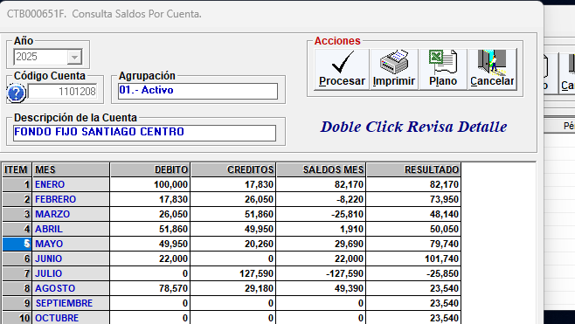
 | RENDIDO |  |  | 29,180 |  | SALDO AL CIERRE | 23,540

N° | Fecha | Tipo Documento (boleta venta-boleta honorarios-factura) | N° documento | RUT Titular del documento | Detalle | Total | Código Imputacion (RSM) 190
1 | 2025-07-26 | Boleta | 191 |  | Agua | 2,500
2 | 2025-07-28 | Boleta | 120188999414 |  | Pilas control | 7,000
3 | 2025-08-06 | Factura | 15 |  | Mantecion cortina | 14,680
4 | 2025-08-06 | Boleta | 701 |  | Agua | 2,500
5 | 2025-08-16 | Boleta | 763 |  | Agua | 2,500
6
7
8
9
10
11
12
13
14
15
 | TOTALES |  |  |  |  | 29,180

dic
 |  | RENDICION CAJA CHICA
 |  | ESTADO
 |  |  |  |  |  | MES | diciembre
 | SALDO ANTERIOR |  |  | 29,730
 | DEPÓSITO RENDICION ANTERIOR |  |  | 22,990
 | MONTO ADICIONAL |  |  | -
 | MONTO A RENDIR |  |  | 52,720
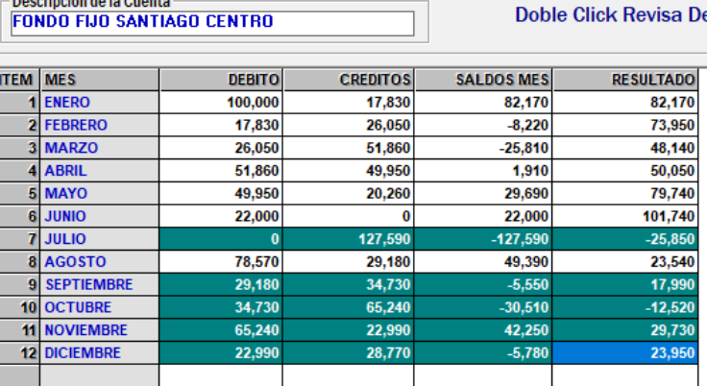
 | RENDIDO |  |  | 28,770 |  | SALDO AL CIERRE | 23,950

N° | Fecha | Tipo Documento (boleta venta-boleta honorarios-factura) | N° documento | RUT Titular del documento | Detalle | Total | Código Imputacion (RSM) 190
1 | 2025-12-03 | BOLETA | 235466 |  | articulos para tienda | 3,290
2 | 2025-12-03 | BOLETA | 3896 |  | mantencion de cortinas metalicas | 20,000
3 | 2025-12-17 | BOLETA | 16912202 |  | articulos para tienda | 2,980
4 | 2025-12-18 | BOLETA | 137 |  | AGUA | 2,500
5
6
7
8
9
10
11
12
13
14
 | TOTALES |  |  |  |  | 28,770

